EULER 3X^2
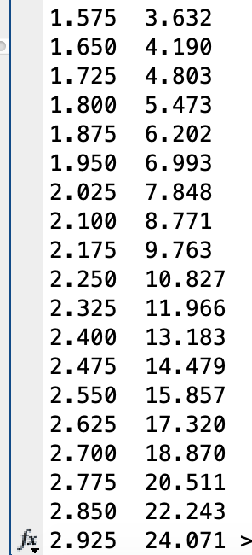
x0 | 0
x1 | 3
num_seg | 20

h | 0.15
 |  |  | c = 0
x | y | y'=3x^2 | SOLUCIÓN X^3+C

0 | 0 | 0 | 0
0.15 | 0 | 0.0675 | 0.003375
0.3 | 0.010125 | 0.27 | 0.027
0.45 | 0.050625 | 0.6075 | 0.091125
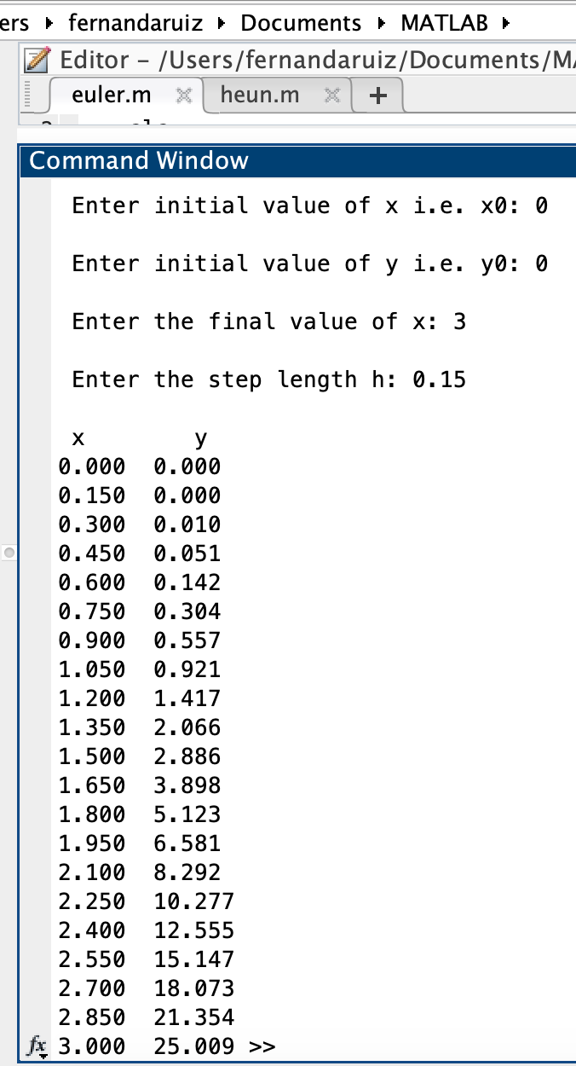
0.6 | 0.14175 | 1.08 | 0.216
0.75 | 0.30375 | 1.6875 | 0.421875
0.9 | 0.556875 | 2.43 | 0.729
1.05 | 0.921375 | 3.3075 | 1.157625
1.2 | 1.4175 | 4.32 | 1.728
1.35 | 2.0655 | 5.4675 | 2.460375
1.5 | 2.885625 | 6.75 | 3.375
1.65 | 3.898125 | 8.1675 | 4.492125
1.8 | 5.12325 | 9.72 | 5.832
1.95 | 6.58125 | 11.4075 | 7.414875
2.1 | 8.292375 | 13.23 | 9.261
2.25 | 10.276875 | 15.1875 | 11.390625
2.4 | 12.555 | 17.28 | 13.824
2.55 | 15.147 | 19.5075 | 16.581375
2.7 | 18.073125 | 21.87 | 19.683
2.85 | 21.353625 | 24.3675 | 23.149125
3 | 25.00875 | 27 | 27

x0 | 0
x1 | 3
num_seg | 40

h | 0.075

x | y | y'=3x^2 | SOLUCIÓN X^3+C
 |  | 3x^2 = 3x^2
0 | 0 | 0 | 0
0.075 | 0 | 0.016875 | 0.000421875
0.15 | 0.001265625 | 0.0675 | 0.003375
0.225 | 0.006328125 | 0.151875 | 0.011390625
0.3 | 0.01771875 | 0.27 | 0.027
0.375 | 0.03796875 | 0.421875 | 0.052734375
0.45 | 0.069609375 | 0.6075 | 0.091125
0.525 | 0.115171875 | 0.826875 | 0.144703125
0.6 | 0.1771875 | 1.08 | 0.216
0.675 | 0.2581875 | 1.366875 | 0.307546875
0.75 | 0.360703125 | 1.6875 | 0.421875
0.825 | 0.487265625 | 2.041875 | 0.561515625
0.9 | 0.64040625 | 2.43 | 0.729
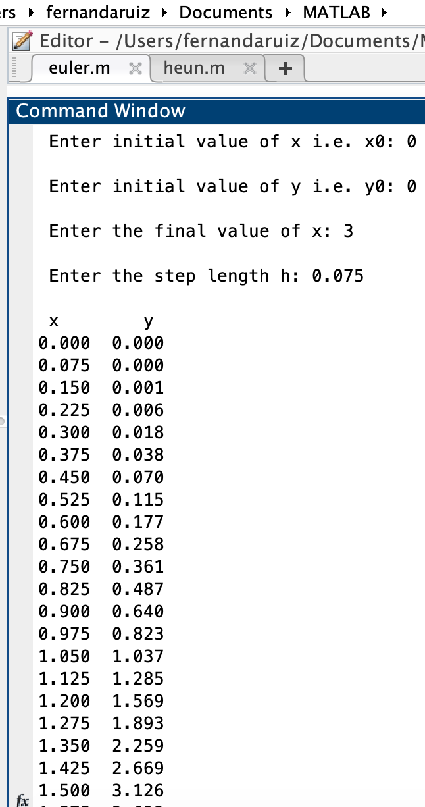
0.975 | 0.82265625 | 2.851875 | 0.926859375
1.05 | 1.036546875 | 3.3075 | 1.157625
1.125 | 1.284609375 | 3.796875 | 1.423828125
1.2 | 1.569375 | 4.32 | 1.728
1.275 | 1.893375 | 4.876875 | 2.072671875
1.35 | 2.259140625 | 5.4675 | 2.460375
1.425 | 2.669203125 | 6.091875 | 2.893640625
1.5 | 3.12609375 | 6.75 | 3.375
1.575 | 3.63234375 | 7.441875 | 3.906984375
1.65 | 4.190484375 | 8.1675 | 4.492125
1.725 | 4.803046875 | 8.926875 | 5.132953125
1.8 | 5.4725625 | 9.72 | 5.832
1.875 | 6.2015625 | 10.546875 | 6.591796875
1.95 | 6.992578125 | 11.4075 | 7.414875
2.025 | 7.848140625 | 12.301875 | 8.303765625
2.1 | 8.77078125 | 13.23 | 9.261
2.175 | 9.76303125 | 14.191875 | 10.289109375
2.25 | 10.827421875 | 15.1875 | 11.390625
2.325 | 11.966484375 | 16.216875 | 12.568078125
2.4 | 13.18275 | 17.28 | 13.824
2.475 | 14.47875 | 18.376875 | 15.160921875
2.55 | 15.857015625 | 19.5075 | 16.581375
2.625 | 17.320078125 | 20.671875 | 18.087890625
2.7 | 18.87046875 | 21.87 | 19.683
2.775 | 20.51071875 | 23.101875 | 21.369234375
2.85 | 22.243359375 | 24.3675 | 23.149125
2.925 | 24.070921875 | 25.666875 | 25.025203125
3 | 25.9959375 | 27 | 27

EULER X-Y+2
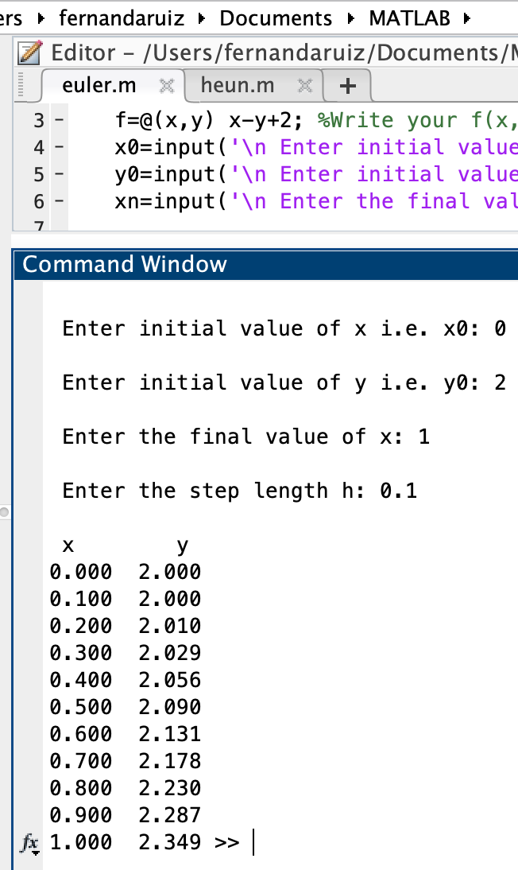
x0 | 0 |  |  |  | Valor inicial | (0,2)
x1 | 1
num_seg | 10

h | 0.1
 |  |  | c = | 1
x | y | f(x) = x - y +2 | SOLUCIÓN x + 1 + c/e^x

0 | 2 | 0 | 2
0.1 | 2 | 0.1 | 2.004837418
0.2 | 2.01 | 0.19 | 2.0187307531
0.3 | 2.029 | 0.271 | 2.0408182207
0.4 | 2.0561 | 0.3439 | 2.070320046
0.5 | 2.09049 | 0.40951 | 2.1065306597
0.6 | 2.131441 | 0.468559 | 2.1488116361
0.7 | 2.1782969 | 0.5217031 | 2.1965853038
0.8 | 2.23046721 | 0.56953279 | 2.2493289641
0.9 | 2.287420489 | 0.612579511 | 2.3065696597
1 | 2.3486784401 | 0.6513215599 | 2.3678794412

x0 | 0
x1 | 1
num_seg | 20

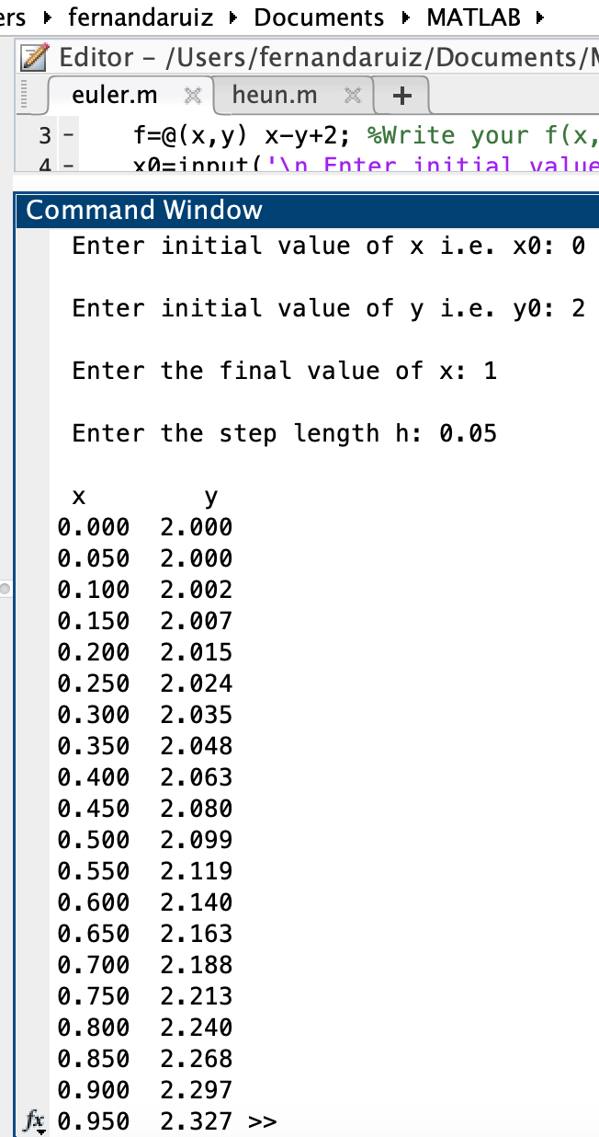
h | 0.05
 |  |  | c = | 1
x | y | f(x) = x - y +2 | SOLUCIÓN x + 1 + c/e^x

0 | 2 | 0 | 2
0.05 | 2 | 0.05 | 2.0012294245
0.1 | 2.0025 | 0.0975 | 2.004837418
0.15 | 2.007375 | 0.142625 | 2.0107079764
0.2 | 2.01450625 | 0.18549375 | 2.0187307531
0.25 | 2.0237809375 | 0.2262190625 | 2.0288007831
0.3 | 2.0350918906 | 0.26490810937 | 2.0408182207
0.35 | 2.0483372961 | 0.30166270391 | 2.0546880897
0.4 | 2.0634204313 | 0.33657956871 | 2.070320046
0.45 | 2.0802494097 | 0.36975059028 | 2.0876281516
0.5 | 2.0987369392 | 0.40126306076 | 2.1065306597
0.55 | 2.1188000923 | 0.43119990772 | 2.1269498104
0.6 | 2.1403600877 | 0.45963991234 | 2.1488116361
0.65 | 2.1633420833 | 0.48665791672 | 2.1720457768
0.7 | 2.1876749791 | 0.51232502088 | 2.1965853038
0.75 | 2.2132912302 | 0.53670876984 | 2.2223665527
0.8 | 2.2401266687 | 0.55987333135 | 2.2493289641
0.85 | 2.2681203352 | 0.58187966478 | 2.2774149319
0.9 | 2.2972143185 | 0.60278568154 | 2.3065696597
0.95 | 2.3273536025 | 0.62264639746 | 2.3367410235
1 | 2.3584859224 | 0.64151407759 | 2.3678794412

x0 | 0
x1 | 1
num_seg | 40

h | 0.025
 |  |  | c = | 1
x | y | f(x) = x - y +2 | SOLUCIÓN x + 1 + c/e^x

0 | 2 | 0 | 2
0.025 | 2 | 0.025 | 2.000309912
0.05 | 2.000625 | 0.049375 | 2.0012294245
0.075 | 2.001859375 | 0.073140625 | 2.0027434863
0.1 | 2.0036878906 | 0.096312109375 | 2.004837418
0.125 | 2.0060956934 | 0.11890430664 | 2.0074969026
0.15 | 2.009068301 | 0.14093169897 | 2.0107079764
0.175 | 2.0125915935 | 0.1624084065 | 2.0144570208
0.2 | 2.0166518037 | 0.18334819634 | 2.0187307531
0.225 | 2.0212355086 | 0.20376449143 | 2.0235162188
0.25 | 2.0263296209 | 0.22367037914 | 2.0288007831
0.275 | 2.0319213803 | 0.24307861966 | 2.0345721232
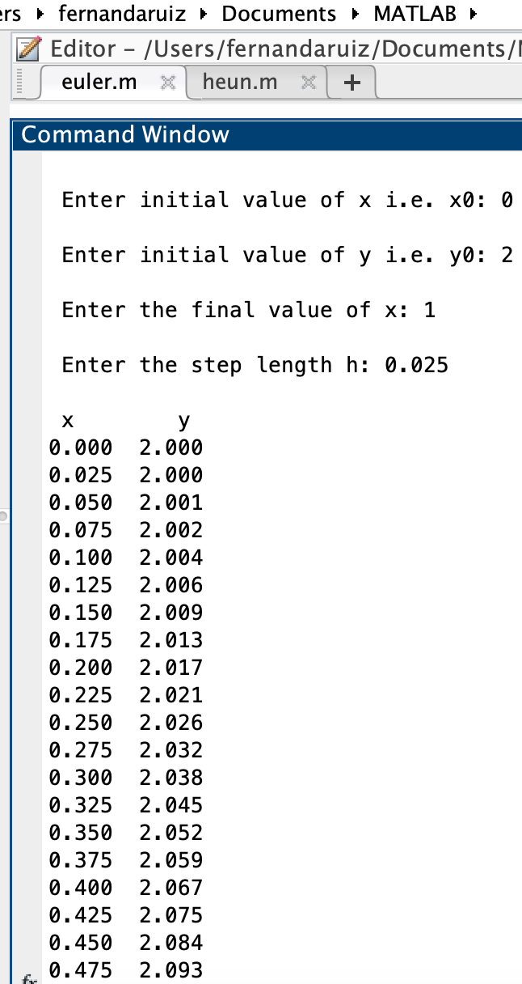
0.3 | 2.0379983458 | 0.26200165417 | 2.0408182207
0.325 | 2.0445483872 | 0.28045161282 | 2.0475273536
0.35 | 2.0515596775 | 0.2984403225 | 2.0546880897
0.375 | 2.0590206856 | 0.31597931444 | 2.0622892788
0.4 | 2.0669201684 | 0.33307983158 | 2.070320046
0.425 | 2.0752471642 | 0.34975283579 | 2.0787697851
0.45 | 2.0839909851 | 0.36600901489 | 2.0876281516
0.475 | 2.0931412105 | 0.38185878952 | 2.0968850565
0.5 | 2.1026876802 | 0.39731231978 | 2.1065306597
0.525 | 2.1126204882 | 0.41237951179 | 2.1165553644
0.55 | 2.122929976 | 0.42707002399 | 2.1269498104
0.575 | 2.1336067266 | 0.44139327339 | 2.1377048688
0.6 | 2.1446415584 | 0.45535844156 | 2.1488116361
0.625 | 2.1560255195 | 0.46897448052 | 2.1602614285
0.65 | 2.1677498815 | 0.48225011851 | 2.1720457768
0.675 | 2.1798061345 | 0.49519386554 | 2.1841564206
0.7 | 2.1921859811 | 0.5078140189 | 2.1965853038
0.725 | 2.2048813316 | 0.52011866843 | 2.209324569
0.75 | 2.2178842983 | 0.53211570172 | 2.2223665527
0.775 | 2.2311871908 | 0.54381280918 | 2.235703781
0.8 | 2.2447825111 | 0.55521748895 | 2.2493289641
0.825 | 2.2586629483 | 0.56633705172 | 2.2632349925
0.85 | 2.2728213746 | 0.57717862543 | 2.2774149319
0.875 | 2.2872508402 | 0.5877491598 | 2.2918620197
0.9 | 2.3019445692 | 0.5980554308 | 2.3065696597
0.925 | 2.316895955 | 0.60810404503 | 2.3215314191
0.95 | 2.3320985561 | 0.6179014439 | 2.3367410235
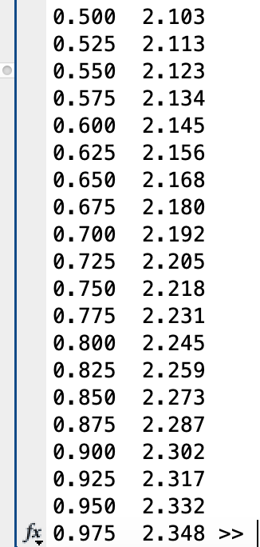
0.975 | 2.3475460922 | 0.62745390781 | 2.3521923536
1 | 2.3632324399 | 0.63676756011 | 2.3678794412

HEUN 3X^2
x0 | 0
x1 | 3
num_seg | 10
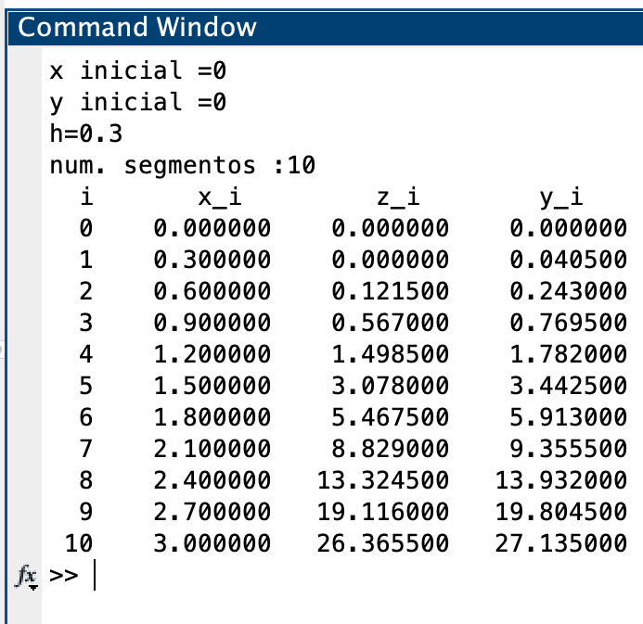
h | 0.3

xn | yn | y' = 3x^2 | delta Y | xn + h | yn + delta Y | y' n+1 | prom | corr | f(x)=x^3 + c

0 | 0 | 0 | 0 | 0.3 | 0 | 0.27 | 0.135 | 0.0405 | 0
0.3 | 0.0405 | 0.27 | 0.081 | 0.6 | 0.1215 | 1.08 | 0.675 | 0.2025 | 0.027
0.6 | 0.243 | 1.08 | 0.324 | 0.9 | 0.567 | 2.43 | 1.755 | 0.5265 | 0.216
0.9 | 0.7695 | 2.43 | 0.729 | 1.2 | 1.4985 | 4.32 | 3.375 | 1.0125 | 0.729
1.2 | 1.782 | 4.32 | 1.296 | 1.5 | 3.078 | 6.75 | 5.535 | 1.6605 | 1.728
1.5 | 3.4425 | 6.75 | 2.025 | 1.8 | 5.4675 | 9.72 | 8.235 | 2.4705 | 3.375
1.8 | 5.913 | 9.72 | 2.916 | 2.1 | 8.829 | 13.23 | 11.475 | 3.4425 | 5.832
2.1 | 9.3555 | 13.23 | 3.969 | 2.4 | 13.3245 | 17.28 | 15.255 | 4.5765 | 9.261
2.4 | 13.932 | 17.28 | 5.184 | 2.7 | 19.116 | 21.87 | 19.575 | 5.8725 | 13.824
2.7 | 19.8045 | 21.87 | 6.561 | 3 | 26.3655 | 27 | 24.435 | 7.3305 | 19.683
3 | 27.135 | 27 | 8.1 | 3.3 | 35.235 | 32.67 | 29.835 | 8.9505 | 27

HEUN X-Y+2
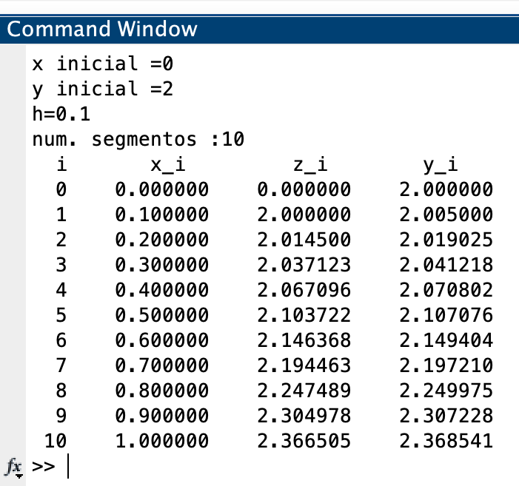
x0 | 0
x1 | 1
num_seg | 10

h | 0.1

xn | yn | y' = x - y +2 | delta Y | xn + h | yn + delta Y | y' n+1 | prom | corr | f(x)=x+1+c/e^x

0 | 2 | 0 | 0 | 0.1 | 2 | 0.1 | 0.05 | 0.005 | 2
0.1 | 2.005 | 0.095 | 0.0095 | 0.2 | 2.0145 | 0.1855 | 0.14025 | 0.014025 | 2.004837418
0.2 | 2.019025 | 0.180975 | 0.0180975 | 0.3 | 2.0371225 | 0.2628775 | 0.22192625 | 0.022192625 | 2.0187307531
0.3 | 2.041217625 | 0.258782375 | 0.0258782375 | 0.4 | 2.0670958625 | 0.3329041375 | 0.29584325625 | 0.029584325625 | 2.0408182207
0.4 | 2.0708019506 | 0.32919804937 | 0.032919804937 | 0.5 | 2.1037217556 | 0.39627824444 | 0.36273814691 | 0.036273814691 | 2.070320046
0.5 | 2.1070757653 | 0.39292423468 | 0.039292423468 | 0.6 | 2.1463681888 | 0.45363181122 | 0.42327802295 | 0.042327802295 | 2.1065306597
0.6 | 2.1494035676 | 0.45059643239 | 0.045059643239 | 0.7 | 2.1944632108 | 0.50553678915 | 0.47806661077 | 0.047806661077 | 2.1488116361
0.7 | 2.1972102287 | 0.50278977131 | 0.050278977131 | 0.8 | 2.2474892058 | 0.55251079418 | 0.52765028275 | 0.052765028275 | 2.1965853038
0.8 | 2.249975257 | 0.55002474304 | 0.055002474304 | 0.9 | 2.3049777313 | 0.59502226873 | 0.57252350589 | 0.057252350589 | 2.2493289641
0.9 | 2.3072276076 | 0.59277239245 | 0.059277239245 | 1 | 2.3665048468 | 0.6334951532 | 0.61313377283 | 0.061313377283 | 2.3065696597
1 | 2.3685409848 | 0.63145901517 | 0.063145901517 | 1.1 | 2.4316868864 | 0.66831311365 | 0.64988606441 | 0.064988606441 | 2.3678794412

T 2Y-1
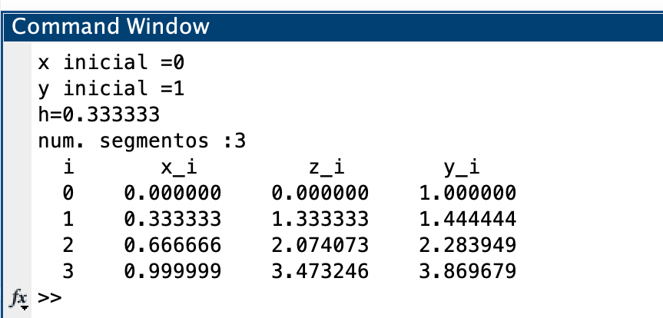
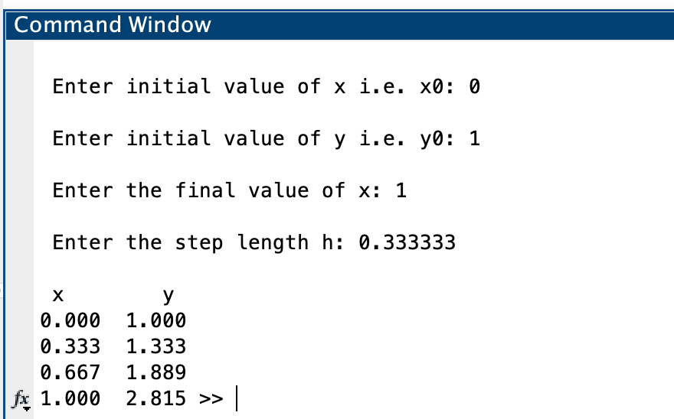
EULER

x0 | 0 |  |  | HEUN | x0 | 0
x1 | 1 |  |  |  | x1 | 1
num_seg | 3 |  |  |  | num_seg | 3

h | 0.33333333333 |  |  |  | h | 0.33333333333
 |  |  | c = 0
x | y | y'=2y-1 | SOLUCIÓN 1/2+1/2e^2x + C |  | xn | yn | y' = 2y-1 | delta Y | xn + h | yn + delta Y | y' n+1 | prom | corr | f(x)=1/2+1/2e^2x + C

0 | 1 | 1 | 1 |  | 0 | 1 | 1 | 0.33333333333 | 0.33333333333 | 1.3333333333 | 1.6666666667 | 1.3333333333 | 0.44444444444 | 1
0.33333333333 | 1.3333333333 | 1.6666666667 | 1.4738670205 |  | 0.33333333333 | 1.4444444444 | 1.8888888889 | 0.62962962963 | 0.66666666667 | 2.0740740741 | 3.1481481481 | 2.5185185185 | 0.83950617284 | 1.4738670205
0.66666666667 | 1.8888888889 | 2.7777777778 | 2.3968339473 |  | 0.66666666667 | 2.2839506173 | 3.5679012346 | 1.1893004115 | 1 | 3.4732510288 | 5.9465020576 | 4.7572016461 | 1.585733882 | 2.3968339473
1 | 2.8148148148 | 4.6296296296 | 4.1945280495 |  | 1 | 3.8696844993 | 6.7393689986 | 2.2464563329 | 1.3333333333 | 6.1161408322 | 11.232281664 | 8.9858253315 | 2.9952751105 | 4.1945280495

T 0.1X - 3RY
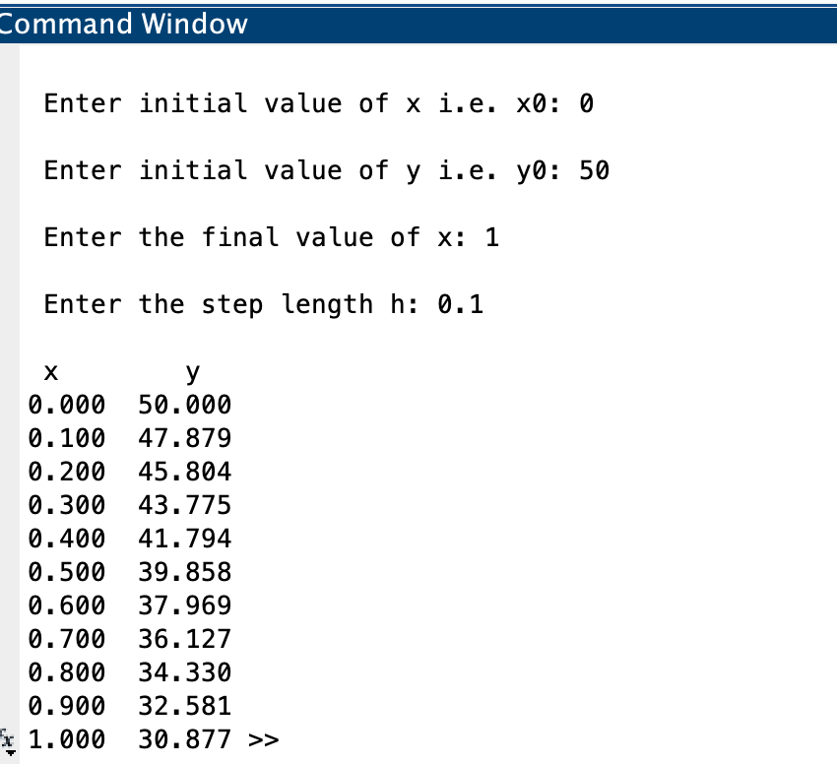
EULER

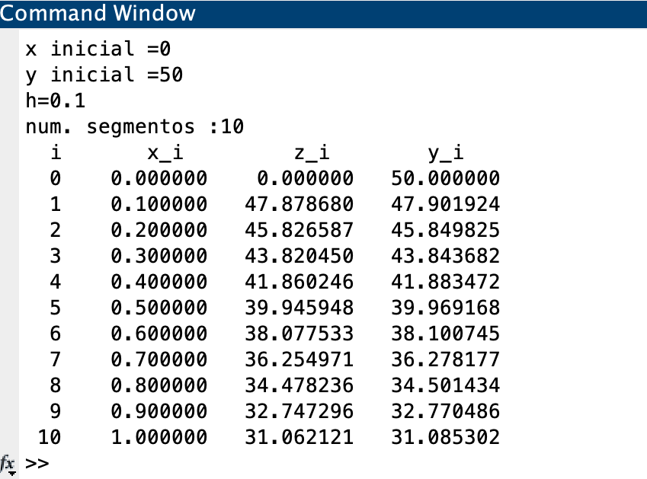
x0 | 0 |  | HEUN | x0 | 0
x1 | 1 |  |  | x1 | 1
num_seg | 10 |  |  | num_seg | 10

h | 0.1 |  |  | h | 0.1

x | y | y'=0.1x-3√y |  | xn | yn | y'=0.1x-3√y | delta Y | xn + h | yn + delta Y | y' n+1 | prom | corr

0 | 50 | -21.213203436 |  | 0 | 50 | -21.213203436 | -2.1213203436 | 0.1 | 47.878679656 | -20.748326448 | -20.980764942 | -2.0980764942
0.1 | 47.878679656 | -20.748326448 |  | 0.1 | 47.901923506 | -20.753364649 | -2.0753364649 | 0.2 | 45.826587041 | -20.288601216 | -20.520982933 | -2.0520982933
0.2 | 45.803847012 | -20.283561833 |  | 0.2 | 45.849825213 | -20.293749701 | -2.0293749701 | 0.3 | 43.820450242 | -19.82910502 | -20.06142736 | -2.006142736
0.3 | 43.775490828 | -19.818914768 |  | 0.3 | 43.843682477 | -19.834368661 | -1.9834368661 | 0.4 | 41.86024561 | -19.369848286 | -19.602108473 | -1.9602108473
0.4 | 41.793599352 | -19.354390791 |  | 0.4 | 41.883471629 | -19.375232285 | -1.9375232285 | 0.5 | 39.945948401 | -18.910842165 | -19.143037225 | -1.9143037225
0.5 | 39.858160272 | -18.889995841 |  | 0.5 | 39.969167907 | -18.916352078 | -1.8916352078 | 0.6 | 38.077532699 | -18.452098592 | -18.684225335 | -1.8684225335
0.6 | 37.969160688 | -18.42573629 |  | 0.6 | 38.100745373 | -18.457740369 | -1.8457740369 | 0.7 | 36.254971336 | -17.993630367 | -18.225685368 | -1.8225685368
0.7 | 36.126587059 | -17.961618994 |  | 0.7 | 36.278176836 | -17.999410381 | -1.7999410381 | 0.8 | 34.478235798 | -17.535451234 | -17.767430808 | -1.7767430808
0.8 | 34.33042516 | -17.497651335 |  | 0.8 | 34.501433756 | -17.541376331 | -1.7541376331 | 0.9 | 32.747296123 | -17.077575982 | -17.309476157 | -1.7309476157
0.9 | 32.580660027 | -17.033841282 |  | 0.9 | 32.77048614 | -17.083653521 | -1.7083653521 | 1 | 31.062120788 | -16.620020547 | -16.851837034 | -1.6851837034
1 | 30.877275898 | -16.570197452 |  | 1 | 31.085302437 | -16.626258456 | -1.6626258456 | 1.1 | 29.422676591 | -16.162802135 | -16.394530295 | -1.6394530295
0 | 50
0.1 | 47.878679656
0.2 | 45.803847012
0.3 | 43.775490828
0.4 | 41.793599352
0.5 | 39.858160272
0.6 | 37.969160688
0.7 | 36.126587059
0.8 | 34.33042516
0.9 | 32.580660027
1 | 30.877275898
0 | 50
0.1 | 47.901923506
0.2 | 45.849825213
0.3 | 43.843682477
0.4 | 41.883471629
0.5 | 39.969167907
0.6 | 38.100745373
0.7 | 36.278176836
0.8 | 34.501433756
0.9 | 32.77048614
1 | 31.085302437

T XY + XY^2
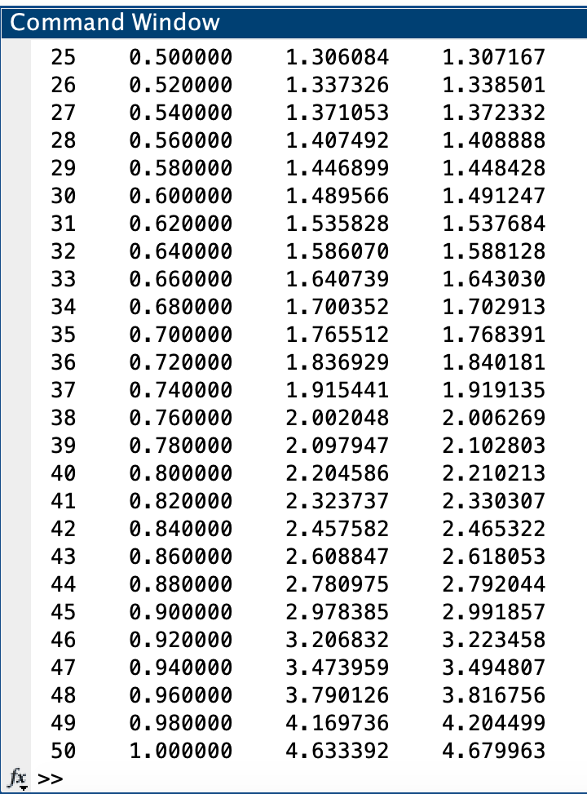
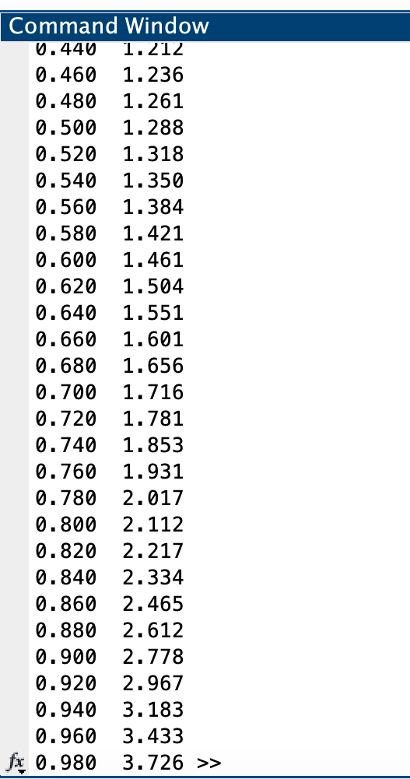
EULER

 | x0 | 0 |  |  | HEUN | x0 | 0
 | x1 | 1 |  |  |  | x1 | 1
 | num_seg | 50 |  |  |  | num_seg | 50

 | h | 0.02 |  |  |  | h | 0.02
 |  |  |  | c = 0
 | x | y | y'=xy+xy^2 | SOLUCIÓN -(e(x^2/2))/(-2+e(x^2/2)) |  | xn | yn | y' = xy+xy^2 | delta Y | xn + h | yn + delta Y | y' n+1 | prom | corr | f(x)=(e(x^2/2))/(-2+e(x^2/2))

 | 0 | 1 | 0 | 1 |  | 0 | 1 | 0 | 0 | 0.02 | 1 | 0.04 | 0.02 | 0.0004 | 1
 | 0.02 | 1 | 0.04 | 1.00040012 |  | 0.02 | 1.0004 | 0.0400240032 | 0.000800480064 | 0.04 | 1.0012004801 | 0.080144115254 | 0.060084059227 | 0.0012016811845 | 1.00040012
 | 0.04 | 1.0008 | 0.0800960256 | 1.0016019222 |  | 0.04 | 1.0016016812 | 0.080192304357 | 0.0016038460871 | 0.06 | 1.0032055273 | 0.12057761143 | 0.1003849579 | 0.0020076991579 | 1.0016019222
 | 0.06 | 1.0024019205 | 0.12043269185 | 1.0036097453 |  | 0.06 | 1.0036093803 | 0.12065047012 | 0.0024130094024 | 0.08 | 1.0060223897 | 0.16144827507 | 0.1410493726 | 0.0028209874519 | 1.0036097453
 | 0.08 | 1.0048105743 | 0.16115638917 | 1.0064308627 |  | 0.08 | 1.0064303678 | 0.16154659624 | 0.0032309319248 | 0.1 | 1.0096612997 | 0.20290772399 | 0.18222716011 | 0.0036445432023 | 1.0064308627
 | 0.1 | 1.0080337021 | 0.20241656468 | 1.0100755456 |  | 0.1 | 1.010074911 | 0.20303262368 | 0.0040606524736 | 0.12 | 1.0141355635 | 0.24511278055 | 0.22407270212 | 0.0044814540423 | 1.0100755456
 | 0.12 | 1.0120820334 | 0.2443670491 | 1.0145571544 |  | 0.12 | 1.014556365 | 0.24526571795 | 0.0049053143589 | 0.14 | 1.0194616794 | 0.28822693132 | 0.26674632463 | 0.0053349264927 | 1.0145571544
 | 0.14 | 1.0169693744 | 0.2871674516 | 1.019892257 |  | 0.14 | 1.0198912915 | 0.28840973533 | 0.0057681947066 | 0.16 | 1.0256594862 | 0.33242189887 | 0.3104158171 | 0.006208316342 | 1.019892257
 | 0.16 | 1.0227127234 | 0.3309846461 | 1.0261007786 |  | 0.16 | 1.0260996079 | 0.3326368021 | 0.0066527360421 | 0.18 | 1.0327523439 | 0.3778793546 | 0.35525807835 | 0.007105161567 | 1.0261007786
 | 0.18 | 1.0293324164 | 0.37599437515 | 1.0332061841 |  | 0.18 | 1.0332047694 | 0.37812903571 | 0.0075625807141 | 0.2 | 1.0407673502 | 0.42479280546 | 0.40146092058 | 0.0080292184117 | 1.0332061841
 | 0.2 | 1.0368523039 | 0.42238300078 | 1.0412356964 |  | 0.2 | 1.0412339879 | 0.42508044106 | 0.0085016088212 | 0.22 | 1.0497355967 | 0.47336969231 | 0.44922506669 | 0.0089845013337 | 1.0412356964
 | 0.22 | 1.0452999639 | 0.47034943524 | 1.0502205552 |  | 0.22 | 1.0502184892 | 0.47369902013 | 0.0094739804025 | 0.24 | 1.0596924696 | 0.52383374393 | 0.49876638203 | 0.0099753276405 | 1.0502205552
 | 0.24 | 1.0547069526 | 0.52010729002 | 1.0601963203 |  | 0.24 | 1.0601938168 | 0.52420913906 | 0.010484182781 | 0.26 | 1.0706779996 | 0.5764276384 | 0.55031838873 | 0.011006367775 | 1.0601963203
 | 0.26 | 1.0651090984 | 0.57188728736 | 1.0712032248 |  | 0.26 | 1.0712001846 | 0.57685420522 | 0.011537084104 | 0.28 | 1.0827372687 | 0.63141603329 | 0.60413511926 | 0.012082702385 | 1.0712032248
 | 0.28 | 1.0765468441 | 0.62593998649 | 1.0832865864 |  | 0.28 | 1.083282887 | 0.63189971606 | 0.012637994321 | 0.3 | 1.0959208813 | 0.68908903782 | 0.66049437694 | 0.013209887539 | 1.0832865864
 | 0.3 | 1.0890656439 | 0.68253888615 | 1.0964972833 |  | 0.3 | 1.0964927745 | 0.68963675373 | 0.013792735075 | 0.32 | 1.1102855096 | 0.74976621518 | 0.71970148445 | 0.014394029689 | 1.0964972833
 | 0.32 | 1.1027164216 | 0.74198397697 | 1.1108923053 |  | 0.32 | 1.1108868042 | 0.75038601472 | 0.015007720294 | 0.34 | 1.1258945245 | 0.81380122164 | 0.78209361818 | 0.015641872364 | 1.1108923053
 | 0.34 | 1.1175561011 | 0.8046058317 | 1.1265353926 |  | 0.34 | 1.1265286766 | 0.81450248215 | 0.016290049643 | 0.36 | 1.1428187262 | 0.8815872122 | 0.84804484717 | 0.016960896943 | 1.1265353926
 | 0.36 | 1.1336482178 | 0.87077033978 | 1.1434977744 |  | 0.36 | 1.1434895735 | 0.88238087218 | 0.017647617444 | 0.38 | 1.161137191 | 0.95356317154 | 0.91797202186 | 0.018359440437 | 1.1434977744
 | 0.38 | 1.1510636246 | 0.94088421508 | 1.1618590266 |  | 0.38 | 1.161849014 | 0.95446201517 | 0.019089240303 | 0.4 | 1.1809382543 | 1.0302213659 | 0.99234169052 | 0.01984683381 | 1.1618590266
 | 0.4 | 1.1698813089 | 1.0154014343 | 1.1817080675 |  | 0.4 | 1.1816958478 | 1.0312403698 | 0.020624807395 | 0.42 | 1.2023206552 | 1.1121161575 | 1.0716782636 | 0.021433565272 | 1.1817080675
 | 0.42 | 1.1901893375 | 1.0948307986 | 1.203144318 |  | 0.42 | 1.203129413 | 1.113272915 | 0.0222654583 | 0.44 | 1.2253948713 | 1.1998744833 | 1.1565736991 | 0.023131473983 | 1.203144318
 | 0.44 | 1.2120859535 | 1.1797448574 | 1.2262790557 |  | 0.44 | 1.226260887 | 1.201189726 | 0.024023794521 | 0.46 | 1.2502846815 | 1.2942083746 | 1.2476990503 | 0.024953981006 | 1.2262790557
 | 0.46 | 1.2356808507 | 1.2707904871 | 1.2512370011 |  | 0.46 | 1.251214868 | 1.2957066164 | 0.025914132329 | 0.48 | 1.2771290004 | 1.3959299923 | 1.3458183044 | 0.026916366087 | 1.2512370011
 | 0.48 | 1.2610966604 | 1.3687014947 | 1.278158181 |  | 0.48 | 1.2781312341 | 1.3976403292 | 0.027952806583 | 0.5 | 1.3060840407 | 1.505969781 | 1.4518050551 | 0.029036101102 | 1.278158181
 | 0.5 | 1.2884706903 | 1.474313705 | 1.307200128 |  | 0.5 | 1.3071673352 | 1.5079268887 | 0.030158537775 | 0.52 | 1.337325873 | 1.6253985091 | 1.5666626989 | 0.031333253978 | 1.307200128
 | 0.52 | 1.3179569644 | 1.5885831127 | 1.3385404843 |  | 0.52 | 1.3385005892 | 1.6276438966 | 0.032552877931 | 0.54 | 1.3710534671 | 1.7554541815 | 1.691549039 | 0.033830980781 | 1.3385404843
 | 0.54 | 1.3497286267 | 1.7126078358 | 1.3723801016 |  | 0.54 | 1.37233157 | 1.7580377743 | 0.035160755486 | 0.56 | 1.4074923255 | 1.8975751042 | 1.8278064392 | 0.036556128784 | 1.3723801016
 | 0.56 | 1.3839807834 | 1.8476548116 | 1.4089467459 |  | 0.56 | 1.4088876988 | 1.900557258 | 0.038011145161 | 0.58 | 1.4468988439 | 2.0534407629 | 1.9769990105 | 0.039539980209 | 1.4089467459
 | 0.58 | 1.4209338796 | 1.9951924425 | 1.4484995509 |  | 0.58 | 1.448427679 | 2.0568948437 | 0.041137896874 | 0.6 | 1.4895655758 | 2.2250227084 | 2.140958776 | 0.042819175521 | 1.4484995509
 | 0.6 | 1.4608377284 | 2.1569307584 | 1.4913344013 |  | 0.6 | 1.4912468545 | 2.2290384213 | 0.044580768426 | 0.62 | 1.5358276229 | 2.4146483483 | 2.3218433848 | 0.046436867697 | 1.4913344013
 | 0.62 | 1.5039763436 | 2.3348711352 | 1.5377904769 |  | 0.62 | 1.5376837222 | 2.41933607 | 0.048386721401 | 0.64 | 1.5860704436 | 2.6250815332 | 2.5222088016 | 0.050444176032 | 1.5377904769
 | 0.64 | 1.5506737663 | 2.5313682534 | 1.5882582625 |  | 0.64 | 1.5881278982 | 2.6305779964 | 0.052611559927 | 0.66 | 1.6407394581 | 2.8596251823 | 2.7451015893 | 0.054902031786 | 1.5882582625
 | 0.66 | 1.6013011314 | 2.7492078535 | 1.643189418 |  | 0.66 | 1.64302993 | 2.8661010054 | 0.057322020108 | 0.68 | 1.7003519501 | 3.122253119 | 2.9941770622 | 0.059883541244 | 1.643189418
 | 0.68 | 1.6562852885 | 2.9917050468 | 1.7031090329 |  | 0.68 | 1.7029134713 | 3.129922878 | 0.062598457561 | 0.7 | 1.7655119288 | 3.4177810097 | 3.2738519439 | 0.065477038877 | 1.7031090329
 | 0.7 | 1.7161193894 | 3.2628296036 | 1.768630964 |  | 0.7 | 1.7683905101 | 3.4269168545 | 0.06853833709 | 0.72 | 1.8369288472 | 3.7520902346 | 3.5895035446 | 0.071790070891 | 1.768630964
 | 0.72 | 1.7813759815 | 3.5673669855 | 1.8404771992 |  | 0.72 | 1.840180581 | 3.7630405093 | 0.075260810186 | 0.74 | 1.9154413912 | 4.1324242646 | 3.9477323869 | 0.078954647739 | 1.8404771992
 | 0.74 | 1.8527233212 | 3.9111271992 | 1.9195025371 |  | 0.74 | 1.9191352288 | 4.1456392887 | 0.082912785774 | 0.76 | 2.0020480145 | 4.5677856429 | 4.3567124658 | 0.087134249317 | 1.9195025371
 | 0.76 | 1.9309458652 | 4.3012183275 | 2.0067263636 |  | 0.76 | 2.0062694781 | 4.5838538895 | 0.09167707779 | 0.78 | 2.0979465559 | 5.0694745196 | 4.8266642045 | 0.096533284091 | 2.0067263636
 | 0.78 | 2.0169702317 | 4.7464085349 | 2.1033740266 |  | 0.78 | 2.1028027622 | 5.0891741306 | 0.10178348261 | 0.8 | 2.2045862448 | 5.6518294044 | 5.3705017675 | 0.10741003535 | 2.1033740266
 | 0.8 | 2.1118984024 | 5.2576106116 | 2.2109313684 |  | 0.8 | 2.2102127975 | 5.6762027263 | 0.11352405453 | 0.82 | 2.323736852 | 6.3332616438 | 6.0047321851 | 0.1200946437 | 2.2109313684
 | 0.82 | 2.2170506146 | 5.8485385149 | 2.3312175694 |  | 0.82 | 2.3303074412 | 6.3637249737 | 0.12727449947 | 0.84 | 2.4575819407 | 7.1377243862 | 6.7507246799 | 0.1350144936 | 2.3312175694
 | 0.84 | 2.3340213849 | 6.5366088566 | 2.4664839015 |  | 0.84 | 2.4653219348 | 7.1762327088 | 0.14352465418 | 0.86 | 2.608846589 | 8.0968373179 | 7.6365350133 | 0.15273070027 | 2.4664839015
 | 0.86 | 2.4647535621 | 7.3441967681 | 2.6195498185 |  | 0.86 | 2.6180526351 | 8.1461369222 | 0.16292273844 | 0.88 | 2.7809753735 | 9.2530234735 | 8.6995801979 | 0.17399160396 | 2.6195498185
 | 0.88 | 2.6116374974 | 8.3004133656 | 2.793993959 |  | 0.88 | 2.792044239 | 9.3170486392 | 0.18634097278 | 0.9 | 2.9783852118 | 10.664247314 | 9.9906479764 | 0.19981295953 | 2.793993959
 | 0.9 | 2.7776457647 | 9.4436655832 | 2.9944277737 |  | 0.9 | 2.9918571986 | 10.748760026 | 0.21497520051 | 0.92 | 3.2068323991 | 12.41135792 | 11.580058973 | 0.23160117946 | 2.9944277737
 | 0.92 | 2.9665190764 | 10.825414147 | 3.2268967162 |  | 0.92 | 3.223458378 | 12.525010909 | 0.25050021819 | 0.94 | 3.4739585962 | 14.609806109 | 13.567408509 | 0.27134817018 | 3.2268967162
 | 0.94 | 3.1830273593 | 12.515809098 | 3.4994842192 |  | 0.94 | 3.4948065482 | 14.765970596 | 0.29531941192 | 0.96 | 3.7901259601 | 17.428973524 | 16.09747206 | 0.3219494412 | 3.4994842192
 | 0.96 | 3.4333435413 | 14.612343757 | 3.8232490392 |  | 0.96 | 3.8167559894 | 17.649006981 | 0.35298013962 | 0.98 | 4.169736129 | 21.125306804 | 19.387156893 | 0.38774313786 | 3.8232490392
 | 0.98 | 3.7255904164 | 17.25350208 | 4.2137323894 |  | 0.98 | 4.2044991273 | 21.444665798 | 0.42889331595 | 1 | 4.6333924432 | 26.101717976 | 23.773191887 | 0.47546383774 | 4.2137323894
 | 1 | 4.0706604581 | 20.640937023 | 4.6934844987 |  | 1 | 4.679962965 | 26.582016319 | 0.53164032638 | 1.02 | 5.2116032914 | 33.019860401 | 29.80093836 | 0.5960187672 | 4.6934844987

